상품제안서
메모패드(25절) ML2111 | 상품코드: S05593

 |  |  |  |  |  |  | 02-713-8555 | www.synergygift.co.kr
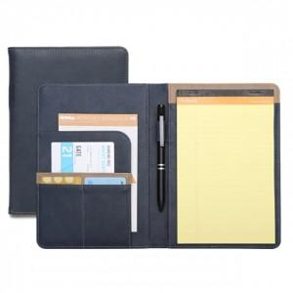 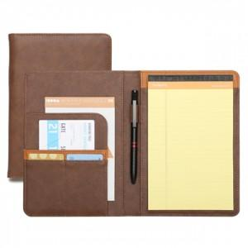 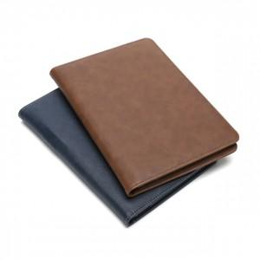

【상세/제작정보】 | <p><span style="font-size: 14pt;">※ 운임비 별도 발생 됩니다.</span></p>

【인쇄/포장옵션】 | 불박 / 포장지포장

【공급단가】 | 수량 | 50~ | 100~ | 300~ | 1,000~ | 3,000~
*VAT별도 | 네이비 50매 | 9,750원 | 9,520원 | 9,220원 | 8,770원 | 8,620원
 | 브라운 50매 | 9,750원 | 9,520원 | 9,220원 | 8,770원 | 8,620원
 | 네이비 70매 | 10,790원 | 10,540원 | 10,200원 | 9,710원 | 9,540원
 | 브라운 70매 | 10,790원 | 10,540원 | 10,200원 | 9,710원 | 9,540원

【상품 URL】 | https://www.synergygift.co.kr:443/src/goods_detail.php?gdno=18790

